상품제안서
25절 헤링본 시스템 다이어리 | 상품코드: S40427

 |  |  |  |  |  |  | 02-713-8555 | www.synergygift.co.kr
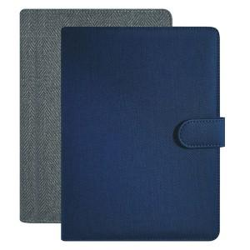

【상세/제작정보】 | <p><span style="font-size: 14pt;"></span></p><p><span style="font-size: 18.6667px;">자석이 부착된 6공 바인더 형식입니다.</span></p><p><span style="font-size: 14pt;">​</span></p><p><span style="font-size: 14pt;">※ 운임비 별도 발생 됩니다.</span></p>

【인쇄/포장옵션】 | 불박, 금박, 은박, 형압 / 비규격미포장

【공급단가】 | 수량 | 50~ | 100~ | 500~ | 1,000~ | 3,000~
*VAT별도 | 노트식 | 10,270원 | 10,110원 | 9,870원 | 9,480원 | 9,080원
 | 이틀식 | 10,400원 | 10,240원 | 10,000원 | 9,600원 | 9,200원

【상품 URL】 | https://www.synergygift.co.kr:443/src/goods_detail.php?gdno=40427

